a_PlanAnticorrupción2018
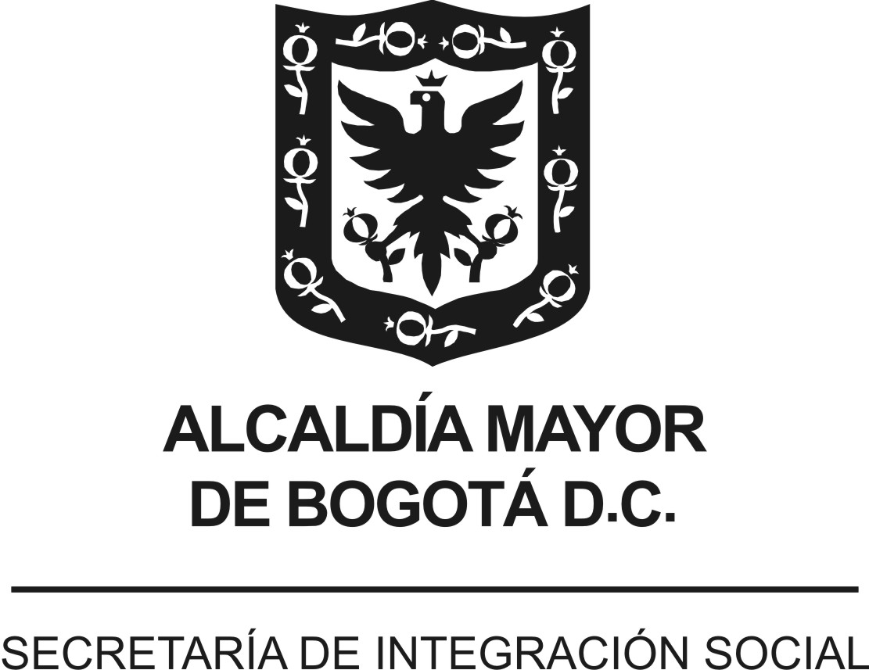
 |  |  |  | Versión 2. Aprobada Comité de Transparencia 26/04/2018
 | PLAN ANTICORRUPCIÓN Y DE ATENCIÓN AL CIUDADANO - PAAC
 | ENTIDAD : | SECRETARÍA DISTRITAL DE INTEGRACIÓN SOCIAL (SDIS)
 | VIGENCIA: | 2018
 | FECHA DE PUBLICACIÓN: | enero de 2018 - actualización abril de 2018
Componente | Subcomponente/ procesos | # | Actividades | Meta o Producto | Responsable | Fecha Programada
Componente 6: Iniciativas Adicionales | Código de Buen Gobierno y Código de ética | 1.1 | Sensibilizar a servidores públicos y contratistas frente al código de ética y de buen gobierno | 100% de las actividades programadas para sensibilizar el código de ética y buen gobierno ejecutadas. | Subdirector de Gestión y Desarrollo del Talento Humano - Administración de personal - gestores de ética - gestores de Talento Humano | Febrero a noviembre de 2018
Componente 6: Iniciativas Adicionales | Estrategia pedagógica | 2.1 | Implementar la Estrategia Pedagógica Institucional para fortalecer la Transparencia en la Secretaría Distrital de Integración Social | 2 informes de avance | Subsecretaría | Febrero a noviembre de 2018
Componente 6: Iniciativas Adicionales | Alistamiento | 3.1 | Identificación de miembros del equipo de trabajo y aliados clave | Resolución por medio de la cual se modifica y actualiza las responsabilidades e integrantes del grupo de gestores de Integridad | Subdirección de Gestión y Desarrollo del Talento Humano | Abril de 2018
Componente 6: Iniciativas Adicionales | Alistamiento | 3.2 | Actualización del equipo de gestores de Integridad de acuerdo con lo estipulado en artículo 4 del Decreto Distrital 118 de 2018. |  | Subdirección de Gestión y Desarrollo del Talento Humano | Abril de 2018
Componente 6: Iniciativas Adicionales | Alistamiento | 3.3 | Actualización Res. 1425/17 (Misión, Conformación, Perfil y Responsabilidades, Cambio de Nombre, Periodicidad de reuniones e Informe de Gestión) |  | Subdirección de Gestión y Desarrollo del Talento Humano | Abril de 2018
Componente 6: Iniciativas Adicionales | Armonización | 4.1 | Mesa de trabajo para revisión de valores | Armonización de Valores (Equivalencias) | Subdirección de Gestión y Desarrollo del Talento Humano, Responsables o referentes Anticorrupción, Transparencia y Responsabilidad Social | Mayo a julio de 2018
Componente 6: Iniciativas Adicionales | Armonización | 4.2 | Mesa de trabajo para definición de principios de acción | Principios de Acción lo que Hago y lo que no Hago | Subdirección de Gestión y Desarrollo del Talento Humano, Responsables o referentes Anticorrupción, Transparencia y Responsabilidad Social | Mayo a julio de 2018
Componente 6: Iniciativas Adicionales | Armonización | 4.3 | Modificación del Código de Ética y Buen Gobierno 2017 | Nuevo Código de Integridad y Buen Gobierno 2018 | Subdirección de Gestión y Desarrollo del Talento Humano, Responsables o referentes Anticorrupción, Transparencia y Responsabilidad Social | Mayo a julio de 2018
Componente 6: Iniciativas Adicionales | Armonización | 4.4 | Adopción del código (revisión y modificación de la Res. 1450 de 30/08/17 y Nuevo Código de Integridad y Buen Gobierno) | Resolución de adopción o modificación de la 1450 | Subdirección de Gestión y Desarrollo del Talento Humano, Responsables o referentes Anticorrupción, Transparencia y Responsabilidad Social | Julio a agosto de 2018
Componente 6: Iniciativas Adicionales | Armonización | 4.5 | Socialización del nuevo Código de Integridad y Buen Gobierno | Publicación en la Intranet y Mapa de Procesos del Nuevo Código Video de la Secretaria invitando a conocer el nuevo código de Integridad y Buen Gobierno | Oficina Asesora de Comunicaciones y Subdirección de Gestión y Desarrollo del Talento Humano | Septiembre de 2018
Componente 6: Iniciativas Adicionales | Armonización | 4.6 | Socialización y armonización con el plan de trabajo actual a la luz del nuevo Código de Integridad | Planillas de Asistencia Reuniones de Socialización con Gestores de Integridad | Subdirección de Gestión y Desarrollo del Talento Humano y Grupo Gestores de Integridad | Octubre de 2018
Componente 6: Iniciativas Adicionales | Diagnóstico | 5.1 | Definición de herramientas | Resultados del diagnóstico, insumo para plan de trabajo en Implementación | Oficina Asesora de Comunicaciones y Subdirección de Gestión y Desarrollo del Talento Humano | Noviembre a diciembre de 2018
Componente 6: Iniciativas Adicionales | Diagnóstico | 5.2 | Aplicación de herramientas |  | Oficina Asesora de Comunicaciones y Subdirección de Gestión y Desarrollo del Talento Humano | Noviembre a diciembre de 2018
Componente 6: Iniciativas Adicionales | Diagnóstico | 5.3 | Análisis y presentación de resultados |  | Oficina Asesora de Comunicaciones y Subdirección de Gestión y Desarrollo del Talento Humano | Noviembre a diciembre de 2018
Componente 6: Iniciativas Adicionales | Implementación | 6.1 | Plan de trabajo para implementación | Memorando con plan de trabajo a desarrollar por parte de los gestores de Integridad en cada una de las Unidades Operativas de la SDIS | Subdirección de Gestión y Desarrollo del Talento Humano | Enero de 2019 | (*)
Componente 6: Iniciativas Adicionales | Seguimiento y evaluación | 7.1 | Ejecución del plan de implementación | Evidencias bimestrales de las actividades desarrolladas según plan de trabajo | Gestores de Integridad y Subdirección de Gestión y Desarrollo del Talento Humano | Marzo de 2019 a diciembre de 2019 | (*)
Componente 6: Iniciativas Adicionales | Seguimiento y evaluación | 7.2 | Informe de gestión de integridad | Informe de gestión trimestral por parte de los Gestores de Integridad | Gestores de Integridad y Subdirección de Gestión y Desarrollo del Talento Humano | Marzo de 2019 a diciembre de 2019 | (*)
Componente 6: Iniciativas Adicionales | Seguimiento y evaluación | 7.3 | Seguimiento alta dirección | Seguimiento plan Anticorrupción, Subsistema de Responsabilidad Social, Transparencia, Veeduría | Subdirección de Gestión y Desarrollo del Talento Humano | Marzo de 2019 a diciembre de 2019 | (*)

 |  |  | Elaboró:
 |  |  | Componente 6: Dirección Corporativa - Subdirección de Gestión y Desarrollo humano, Subsecretaría
 |  |  | Consolidó:
 |  |  | Subdirección de Diseño, Evaluación y Sistematización de la Dirección de Análisis y Diseño Estratégico
 |  |  | Articulación:
 |  |  | Comité de Transparencia- Dirección de Análisis y Diseño Estratégico

VERSIÓN (componentes) | FECHA (mes -año) | NOVEDAD
Versión 1 | enero de 2018 | Plan Anticorrupción para la vigencia 2018. Aprobación Comité de Transparencia 16/01/2018
Versión 2 | abril de 2018 | En cumplimiento del artículo 2° del Decreto Distrital 118 de 2018 y el parágrafo transitorio que estipulada "... las entidades tendrán hasta el 30 de abril para elaborar e incluir en el Plan Anticorrupción y de Atención al Ciudadano de la vigencia, el plan de gestión de la integridad…” se aprueba el plan de gestión de la integridad en Comité de Transparencia del 26/04/2018

(*) NOTA ACLARATORIA: Con base en el artículo 2° del Decreto Distrital 118 de 2018 se incoroporó en el plan anticorrupción y de atención al ciudadano el plan de gestión de integridad. Éste último plan fue aprobado en comité de Transparencia de la Secretaría Distrital de Integración Social del 26 de abril de 2018. Sin embargo, se incorpora esta nota aclaratoria, con el fin de precisar que la Oficina de Control Interno, realizará seguimiento a las actividades del plan anticorrupción de la vigencia 2018 de acuerdo a lo aprobado en el comité de transparencia del 15 de junio de 2018.

